Вид 1
Вид 1. Джемпер Фокстрот

Джемпер - з гудзиками і з відкладним коміром «в резинку» з довгим рукавом та карманом • Склад тканини виробу: футер, тринитка з начісом, щiльнiсть 250-300 г/м2, Відкладний комір - Склад тканини виробу: 90% бавовна, 10% синтетичні волокна, щільність - 200-250 гр., • Колір тканини - червоний, по CMYK 0; 85; 100; 0; • Відкладний комір темно сірого коліру с гудзиками RAL 8022, • 3 гудзики в чорного кольору, • Низ прямий, • Силует виробу - прямий, - карман с лівого боку розмір 7х7 см, карман у колір основної тканини, зверху карман обрамляється помаранчевою вставкою, прямо навпроти логотипу, • Брендування на грудях з правого боку, вишивка білого кольору, габаритні розміри логотипу 70*8 мм, • Брендування на рукаві та спині повнокольорове, методом шовкотрафарету, - габаритні розміри логотипу на рукаві приблизно 80*60 мм, залежить від логотипа партнера, - габаритні розміри логотипу на спині приблизно 200*200 мм.

лого
лого
лого
лого

лого
 |  |  |  | - лого партнера, полноцвет, шелктрафаретная печать

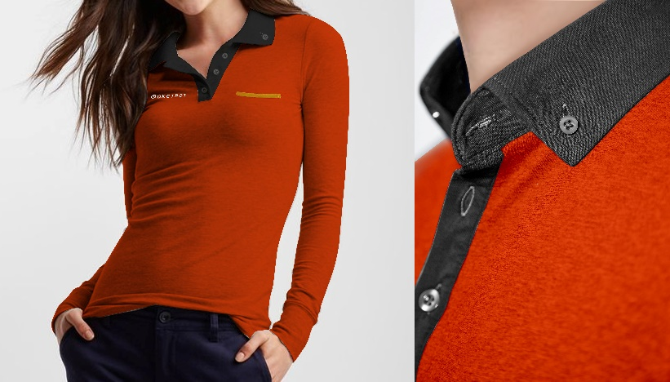
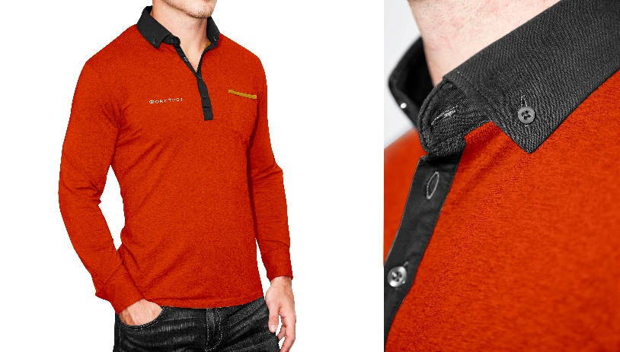

Розмір | Всього замовлення | Чоловічі | Жіночі
XXS | 100 |  | 100
XS | 700 | 210 | 490
S | 1100 | 440 | 660
M | 1800 | 1,260 | 540
L | 1750 | 1,400 | 350
ХL | 850 | 680 | 170
XXL | 450 | 450
XXXL | 250 | 250
Всього, шт. | 7000 | 4690 | 2310

Приклад логотипу Фокстрот - білого кольору:

Вид 2
Вид 2. Сорочка Фокс майстер та Жилет класичний

Сорочка (унісекс) • Склад тканини виробу: 90% бавовна, 10% синтетичні волокна, щільність - 100 - 200 гр/м2 • Колір тканини - червоний, по CMYK 0; 85; 100; 0; • Гудзики чорного кольору; • Силует виробу прямий, модель - унісекс без кармана, комірець - жорсткий з 2-ма гудзиками. Манжети жорсткі на 2 ґудзики, чорного кольору; Кожен виріб пакується в окремий поліетиленовий пакет з маркуванням виробу.

Розмір | Всього замовлення
XS | 34
S | 81
M | 265
L | 233
XL/52-54 | 133
XXL/56-58 | 51
XXXL | 22
Всього, шт. | 820

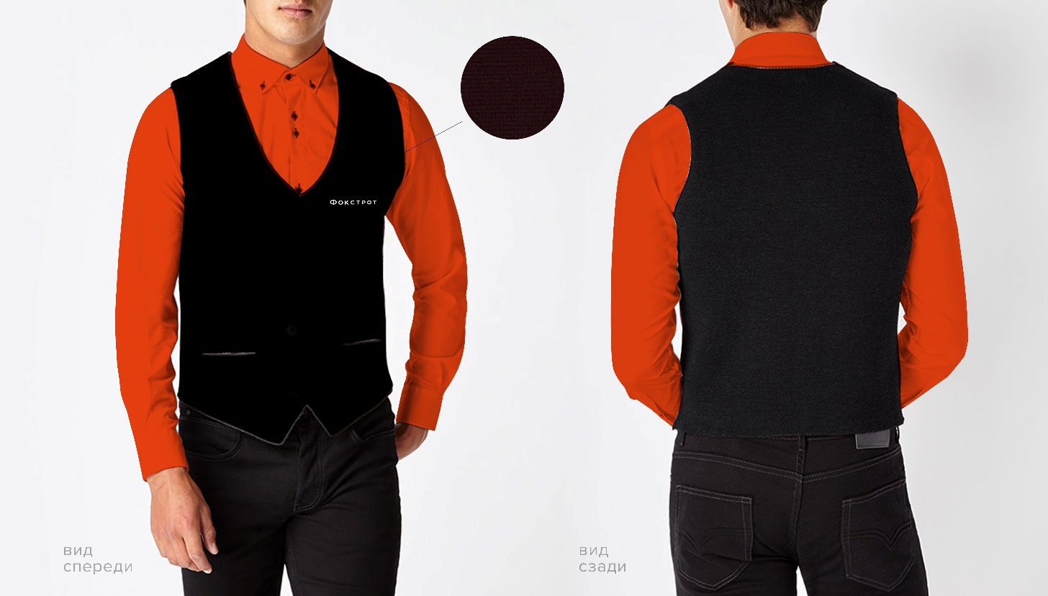
Жилет класичний костюмного типу на підкладці • Тканина - костюмний креп, щільність - 200-250 гр/м2 • Колір тканини - чорний, по CMYK 100; 33; 0; 94; • Підкладка на передній частині виробу, синтетичні волокна, щільність 90-110 г/м2, колір - чорний. Задня частина виробу без застібки. Застібка на передній частині виробу - 4 пришивні кнопки, які знаходиться під тканиною, тобто ззовні не видно саму кнопку; • Силует виробу прямий, модель - унісекс, 2 декоративні кармани; • Брендування на грудях з лівого боку, вишивка білого кольору, габаритні розміри логотипу 70*8 мм. Кожен виріб пакується в окремий поліетиленовий пакет з маркуванням виробу.

Розмір | Всього замовлення
XS | 34
S | 81
M | 265
L | 233
XL/52-54 | 133
XXL/56-58 | 51
XXXL | 22
Всього, шт. | 820

Логотип Фокстрот - білого кольору, нижче наведелий лого, як приклад:

Вид 3
Вид 3. Реглан - технік-вантажник

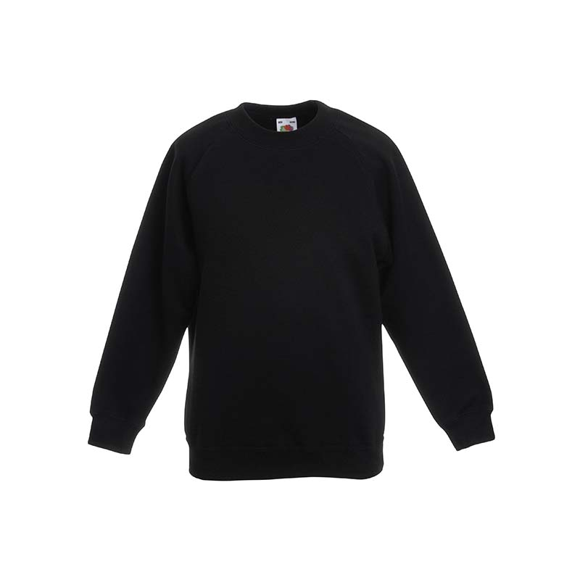
• Склад тканини виробу: футер, тринитка з начісом, • Щільність тканини - 250-300 г/м2, • Колір тканини - чорний, • Низ прямий, додатково розрізи по кожному з бокових швів виробу, довжина 4 см • На рукавах манжет в резинку, в колір виробу, • Силует виробу - прямий; • Брендування на грудях з лівого боку методом шовкотрафарет (білий колір), габаритні розміри логотипу 70*8 мм.

Розмір | Всього замовлення
S/44-46 | 35
M/48 | 300
L/50-52 | 270
XL/54 | 125
XXL/56 | 60
XXXL/58-62 | 30
Всього, шт. | 820

